Деталей до 50 шт
 |  |  | г. Екатеринбург, ул. Дагестанская 47/2, второй этаж, оф. 210 |  |  | Телефон +7(343)312-34-11 доб.178 +7(967)859-86-90 WhatsApp/ Viber srv2@sezam.studio |  |  |  |  |  |  | Телефон: +7 (343) 272-08-80

 |  |  |  |  |  |  |  |  | Материал для распила и кромления Вы можете выбрать на сайте: www.grouppartner.ru
Заказчик |  |  |  |  |  |  | № заказа |  | Пожалуйста, заполните форму ниже :
Дата размещения заказа: |  |  |  | Упаковка: |  |  | гофрокартон
Спецификация готовых деталей |  |  |  |  |  |  |  |  | Контактный номер телефона: |  | 7558465
Тип материала : |  | ЛДСП |  | Формат плиты: |  | 2750х1830 |  |  | Отгружать отстатки от плит: |  | да | Обратите внимание, остатки не пакуются
Толщина плиты: |  | 16 | Наименование |  |  |  |  |  | Заказы без упаковки доступны только при самовывозе
Артикул: |  |  |  | Цвет кромки: |  | в цвет
Позиция № | Размер готовой детали (с учетом кромки) |  | Количество деталей | Толщина кромки 0,4/1/2 мм |  |  |  | Примечание (паз/ эскиз детали и т.д.) | Доставка/самовывоз |  | доставка |  | Время самовывоза ПН-ПТ 09:00 - 17:30
 | Длина* | Ширина | шт. | Длина 1 | Длина 2 | Ширина 1 | Ширина 2 |  | Адрес доставки: |  | Екатеринбург, Дагестанская 3
* Длина показывает направление текстуры |  |  |  |  |  |  |  |  | Доставка до подъезда без подъема, о возможности доставки с подъемом уточняйте у Вашего менеджера
1
2 |  |  |  |  |  |  |  |  | Площадь плитных деталей м2: | Требуемое количество кромки, м (кромка всегда кратно 5м)
3 |  |  |  |  |  |  |  |  |  | 0.4 | 1 | 2
4 |  |  |  |  |  |  |  |  | 0 | 0 | 0 | 0 | с учетом коэффициента потерь
5 |  |  |  |  |  |  |  |  | Кромление | 0 | 0 | 0 | для расчета услуги кромления
6 |  |  |  |  |  |  |  |  | Информация, которая поможет Вам верно оформить бланк на услуги мебельного цеха:
7
8 |  |  |  |  |  |  |  |  | Обозначение паза: паз 4х8/16 по длине 1(длина 2/ширина1/ширина2) , где 4 - ширина паза, 8 глубина паза, 16 отступ от края Минимальные радиусы для облицовывания кромочным материалом устанавливаются в зависимости от толщины плиты и кромки и составляют: - для плит толщиной 16 мм, кромка 2мм: внутренний радиус 120 мм, наружный - 80 мм; - для плит толщиной 16 мм, кромка 1мм: внутренний радиус 50 мм, наружный - 20 мм; - для плит толщиной 22 мм, кромка 1 и 2мм - внутренний радиус 300 мм, наружный - 80 мм; - для плит толщиной 32 мм, кромка 1 и 2мм - внутренний радиус 300 мм, наружный - 100 мм
9
10
11
12
13
14
15
16
17
18
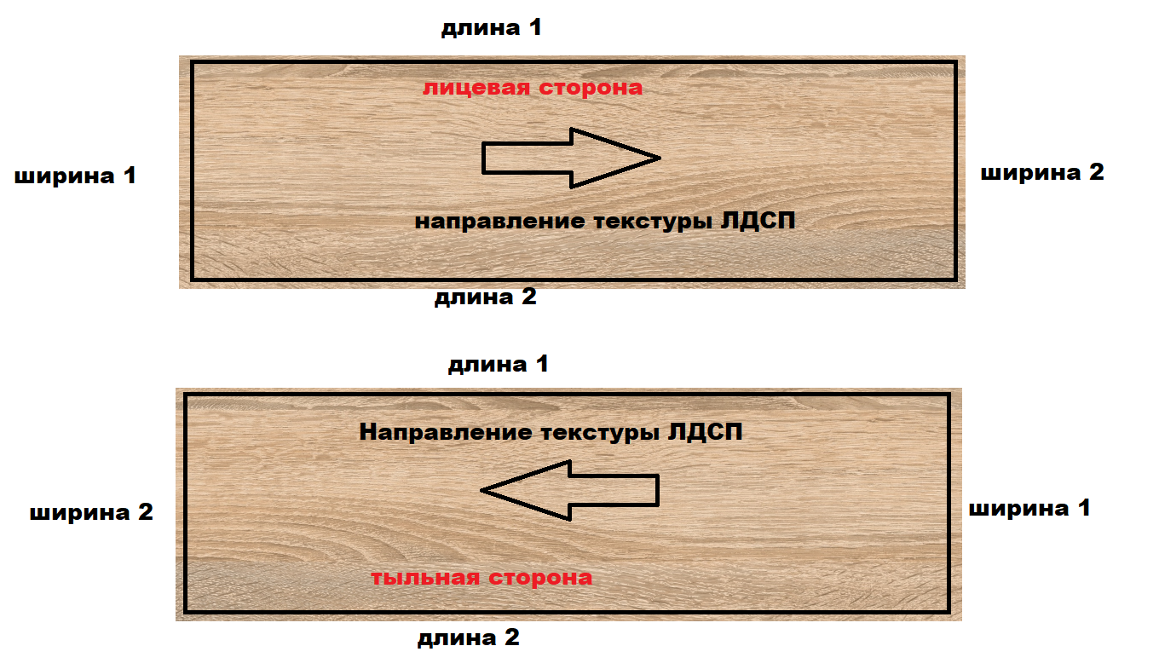
19
20
21
22
23
24
25
26
27
28
29
30
31
32
33
34
35
36
37
38
39
40
41
42
43
44
45
46
47
48
49
50
Итого площадь заготовок, кв. м.: |  |  |  |  | 0
Количество деталей, шт : |  |  |  |  | 0
Согласовано: _________________/ ______________________ Дата: ________________

